スポットのご利用について
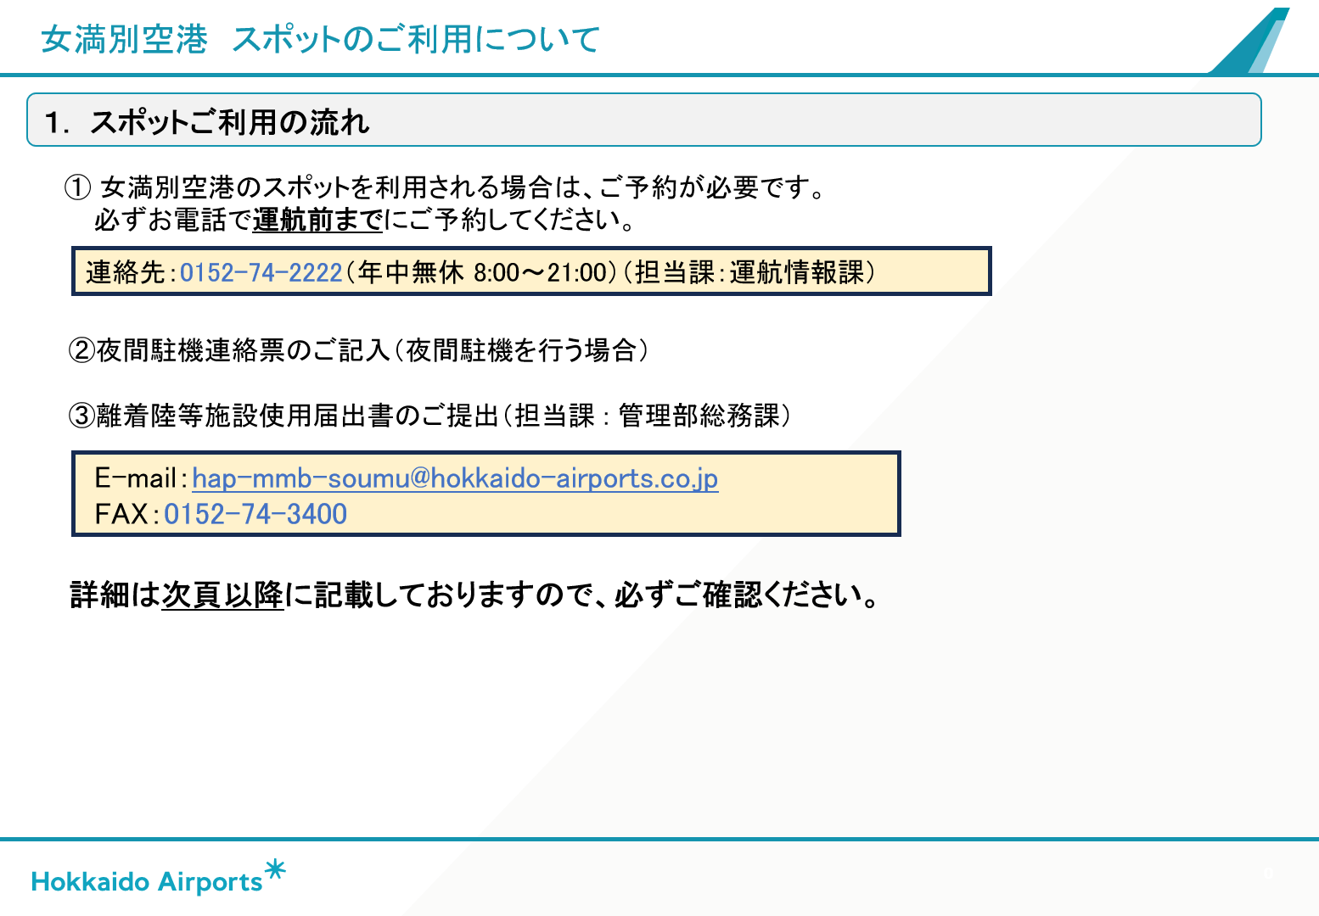

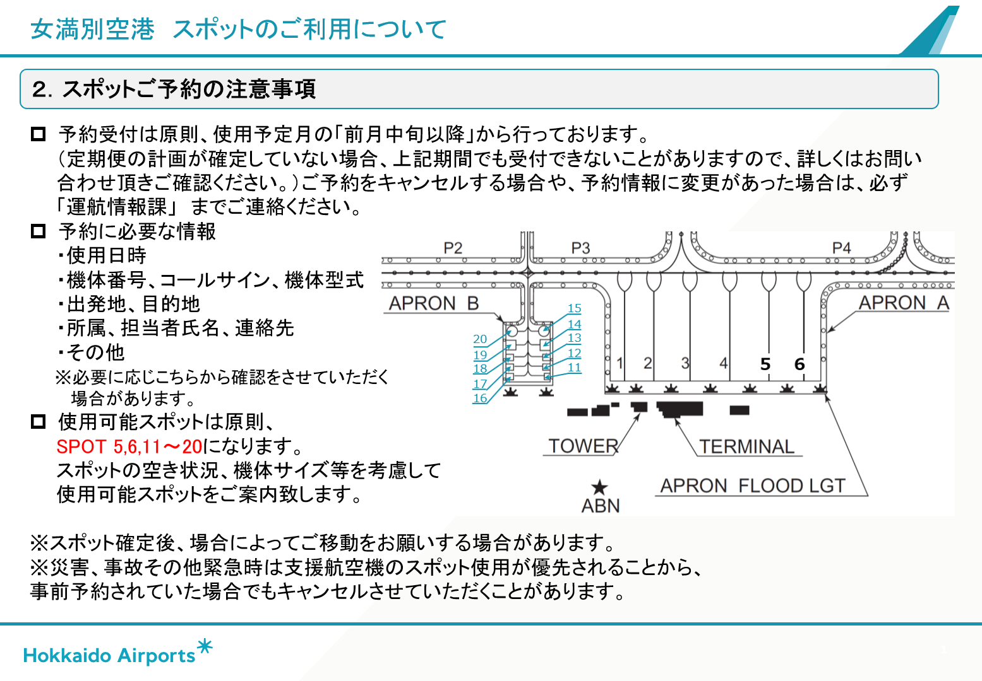

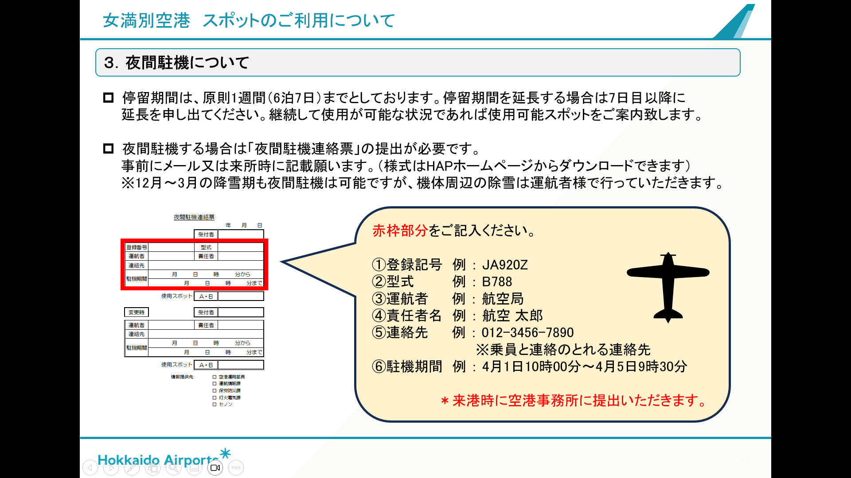

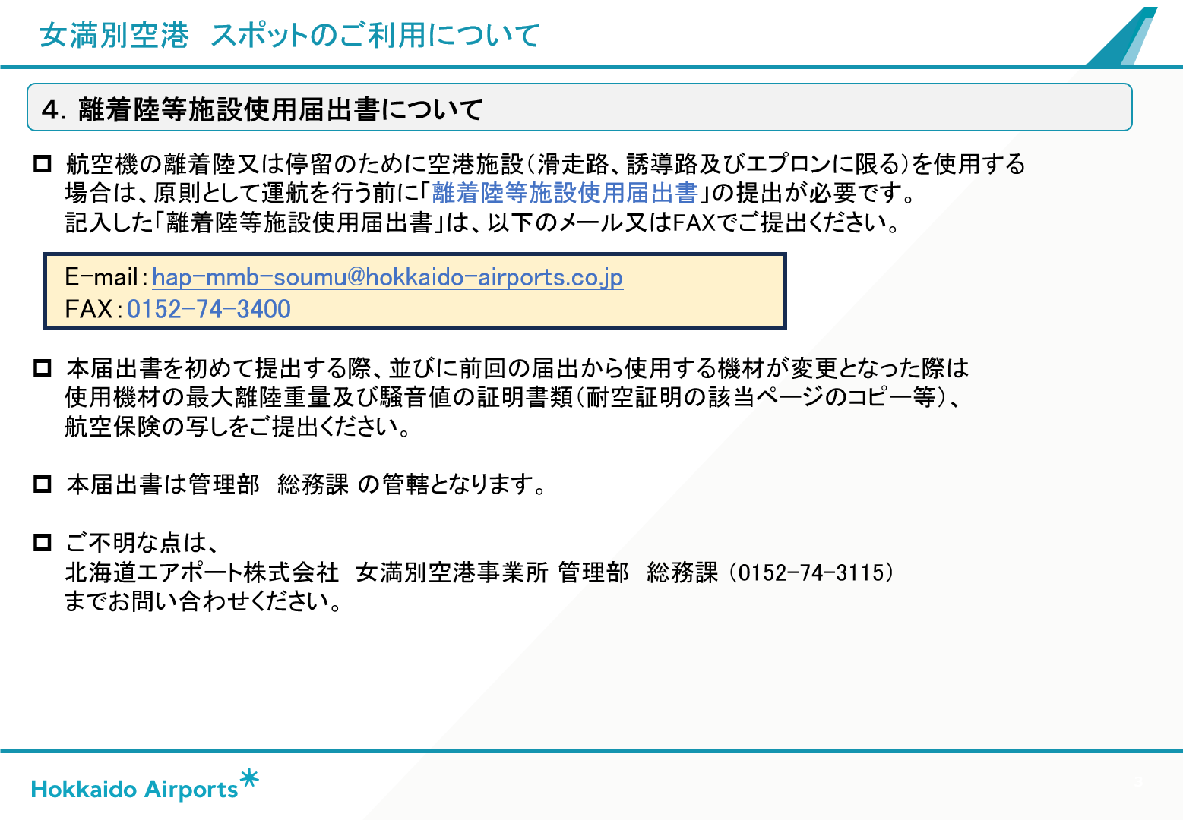

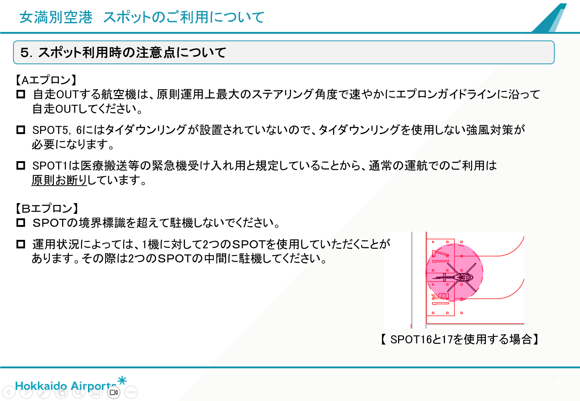

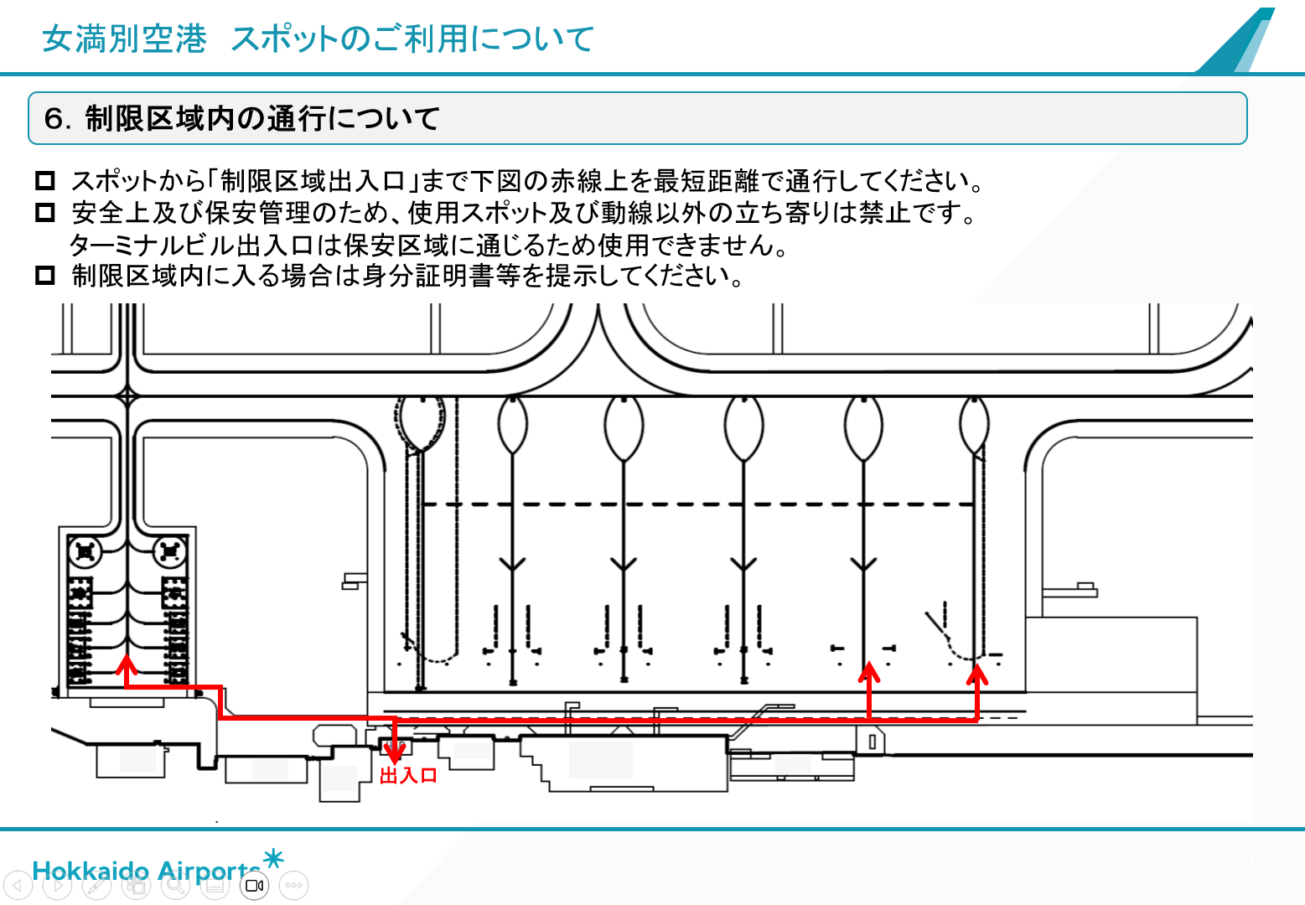

離着陸等施設使用届出書 （サンプル）
 |  |  |  |  |  |  |  |  | 令和 年 月 日

離着陸等施設 使用届出書
代表者名は使用届出書に責任を取れる方でお願いします。
青いハッチングが必須項目となります。
北海道エアポート株式会社
女満別空港事業所長 殿 |  |  |  |  |  | 住 所
 |  |  |  |  |  | 会 社 名
 |  |  |  |  |  | 代表者名

女満別空港 空港供用規程第９条に従い、離着陸等施設を使用したいので次のとおり届け出ます。

 | ※水色箇所は必須記入項目です。記入をお願いいたします。
 | 運航者 情報 | 会社名・代表者名
 |  | 担当者名
アドレスを入力ください。
 |  | 住所
ICAO４文字略号（FPLに記入する略号）でお願いします。
 |  | 電話番号
 |  | Email
 |  | 運航者コード（3ﾚﾀｰ） |  |  |  | ICAO3レターが付与されている場合に記入

入力願います。
 | 使用機材 情報 ※１※２ | 登録記号 |  |  |  | 登録記号：7桁以内の英数字
 |  | 型式 |  |  |  | 型式：ICAO4文字
 |  | 機体区分 |  |  |  | ターボジェット又はターボファン発動機を装備する航空機をジェット機とする（国の告示に準じる）
 |  | 最大離陸重量（t） |  |  |  | 小数点第１位まで記載（小数点第２位は切り上げ）
ジェット機のみ記入してください。
 |  | 騒音値（EPNdB） |  |  |  | ジェット機のみ記入（進入時/離陸時平均騒音値、小数点以下切り上げ）
 |  | 所有者 |  |  |  | 運航者と異なる場合のみ記入
 | ※1 使用機材が複数の場合は、別途「使用機材登録票」をご提出ください。
 | ※2 初めてのご利用の場合は「最大離陸重量・騒音値の証明書類」（オペレーションマニュアルコピー等）を合わせて、ご提出ください。
「〇」印、編集できます。
初めて利用する場合は「最大離陸重量・騒音値の証明書類」も送付ください。
 | 使用 日時等 | 出発地・目的地 | 出発地 |  | 目的地 | RJCM |  | 航空機識別 |  | 登録記号と異なる場合のみ記入（例：コールサイン等）
 |  |  | 出発地 | RJCM | 目的地 |  |  | 航空機識別
 |  | 使用期間 | 年 月 日 時 分～ 年 月 日 時 分
 |  | 使用施設 | 滑走路 誘導路 エプロン 旅客ターミナル その他（ ） |  |  |  |  |  |  | )
請求書の送付は基本メール送信ですので記入をお願いします。
 |  | 飛行目的 ※3 | 到着便 |  | 出発便 |  |  | 航空運送事業有無を選択
 | ※3 使用目的が航空運送事業（他人の需要に応じ、航空機を使用して有償で旅客又は貨物を運送する事業）の場合、別途旅客数・貨物量の報告を依頼します。
よく忘れています。
選択式となっていますので選んで下さい。
入力漏れが多い箇所です。
選択式となりますので選択ください。
 | 請求先 情報 | 会社名・担当者名
 |  | 住所 | （〒 － ）

 |  | 電話番号
 |  | Email
 |  | 振込依頼人名
 | グランドハンドリング会社 |  | 会社名 |  |  |  | 電話番号

 | 使用条件 の確認 | 法令の違反その他空港管理上支障がないよう使用すること。
 |  | 運航者が空港を使用した行為により、禁固以上の刑に処せられ、その執行を終わり、又は執行をうけることがなく
 |  | なった日から２年を経過しない者でないこと。
 |  | 【自家用航空機のみ】 航空保険（第三者賠償責任保険）に加入していること。※4
 |  | （但し、官公庁等による使用及び緊急時等の場合を除く）
 |  | 酒気を帯びている場合は空港を使用しないこと。
 |  | 北海道エアポート株式会社の職員により酒気帯びの有無についての確認（アルコール検知器を使用したアルコ ール検査）を
 |  | 求められた場合は応じること。
 |  | 航空機が航行不能となった場合、運航者又は所有者に撤去の能力がない場合には、別紙の「航行不能航空機の撤去作業に関する同意書」に従うこと。

 |  | 航空機から航空燃料等が流出し運航者等に清掃の能力が無い場合には、北海道エアポート株式会社の判断により 清掃を実施することができる。この場合、清掃によりかかる費用は運航者等が負担すること。

 | ※4 当空港に対して、航空保険が未提出の場合は航空保険の写しの提出が必要です。提出済みの場合でも、保険証の提示をお願いする場合がございます。

